Sheet1
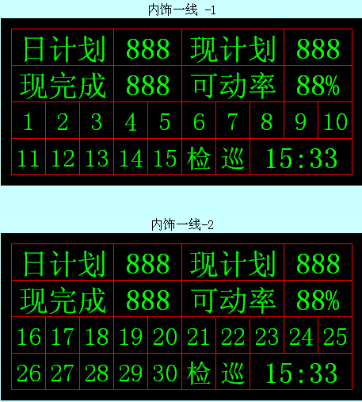

生产信息

1-15是工位，当某一工位拉下拉绳或按下按钮变为红色，无异常状态是绿色

